例）サポート用
■WinActor／WinDirector 質問表 （サポート窓口用）
・質問事項がある場合は、下記「WEB問合せフォーム」にアクセスし、必要事項を記載のうえ、送信願います。
WEB問合せフォームURL ： https://winactor.com/faq/
・WEB問合せフォームからメール送信できない場合のみ、本質問表に必要事項を記載のうえ、下記送付先にメールで質問願います。
 | メール送付先 ： winactor_support@kits.nttdata.co.jp
・本質問表は製品購入済みのお客様専用の質問表です。トライアル中のお客様は「トライアル用」シートに記載願います。
・以下の「お客様情報」、及び「環境情報」の黄色セルは、必須項目です。
お客様情報
契約形態 |  | 製品版購入済み | 保守契約ID | 000000XX-XXX
会社名・部署名 |  | XX株式会社 XXXX事業部 | 記載日(年月日) | 2019-04-01
氏名（漢字/カナ） |  | 出田 太郎／データ タロウ
環境情報
WA/WD version |  | WinActor V5.0.0 | 資材 | 管理者ユーザー用（旧インストール版）
OS |  | Windows7 SP1 | フル機能版/実行版 | フル機能版

対象アプリケーション名を詳細に記載してください。 × Excel 2016
○ Office Home and Business 2016
No |  | 質問事項 | 対象ノード/ライブラリ | 対象アプリケーション
例 |  | Excelの値取得時に「スクリプトの実行に失敗しました。」のエラーが発生し、処理が止まってしまいました。 | 18_Excel関連 Excel操作(値の取得).ums5 | Office Home and Business 2016
1
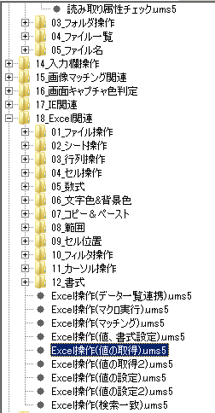
2
3
4
5
6
7
8
9
10

 | ※記入上の注意事項
 | ・１行目から順に質問を記載願います。
 | ・質問が１０件を超える場合は、恐れ入りますが別ファイルに記載いただきますようお願いいたします。
 | ・問題発生時の画面キャプチャを必ずシート「画面キャプチャ」に貼り付けて送付してください。
 | ・正常に動作しない場合は、同梱のWA環境チェックシートに解析に必要な情報を記載して送付してください。
 | お手元にWA環境チェックシートが無い場合は、上記WEB問合せフォームからダウンロード願います。

 | ※問合せ内容に関する注意事項
 | ・問い合わせ対象は、「マニュアル記載内容に関するもの」、「製品仕様（機能、仕様、制限）に関するもの」です。
 | 上記以外の問い合わせについては対応できない場合がございますのでご了承ください。
 | ・キャプチャ内に個人情報や機密情報等が含まれませんようお願いいたします。

例）画面キャプチャ
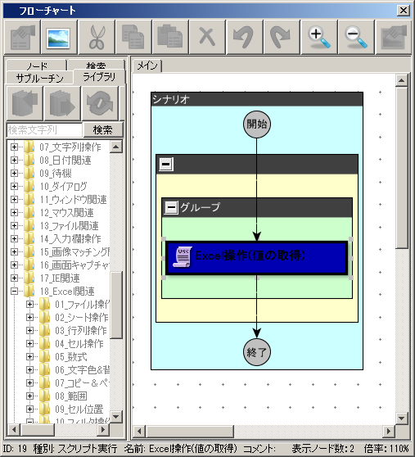
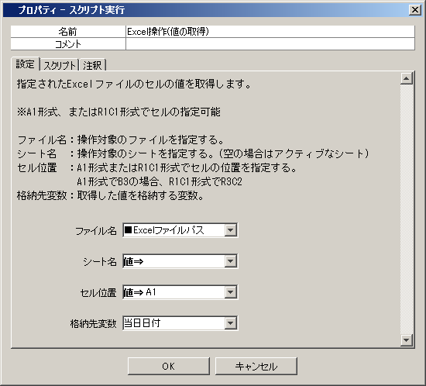
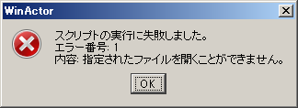
【画面キャプチャを貼り付ける際の注意事項】
エラーウィンドウ、プロパティ画面など詳細情報が分かる画面キャプチャを貼り付けてください
また、シナリオで操作したい画面があれば、その画面キャプチャも貼り付けてください
例：100％、まれに、起動初回のみ、不明
発生頻度： | 100%

↓↓↓この下に画面キャプチャーを貼り付けてください↓↓↓

